상품제안서
해킹방지 패스포트 밴드파우치 | 상품코드: S42134

 |  |  |  |  |  |  | 02-713-8555 | www.synergygift.co.kr
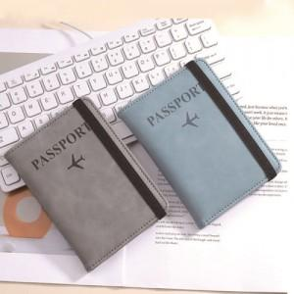 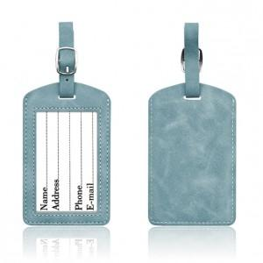

【상세/제작정보】 | <span style="font-size: 12pt;">색상: 기본랜덤 발송 (색상 선택시 납기일 연장되며, 별도문의 )</span>

【인쇄/포장옵션】 | 실크, 불박 / OPP(비닐)

【공급단가】 | 수량 | 50~ | 100~ | 500~ | 1,000~ | 3,000~
*VAT별도 | 여권 | 4,160원 | 3,870원 | 3,620원 | 3,470원 | 3,360원

【상품 URL】 | https://www.synergygift.co.kr:443/src/goods_detail.php?gdno=42134

